Abb. F4-4A
Zurück zum Inhalt
Abb. F4-4A: Qualifikationsspezifische Arbeitslosenquoten* 1993-2014** nach Art des beruflichen Abschlusses*** (und ergänzend für West- und Ostdeutschland) (in %)
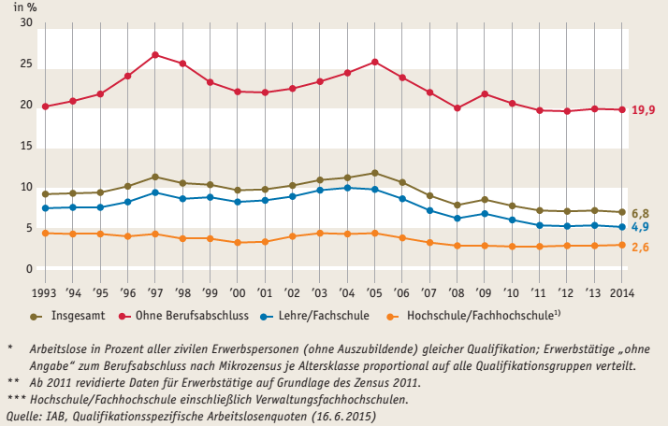
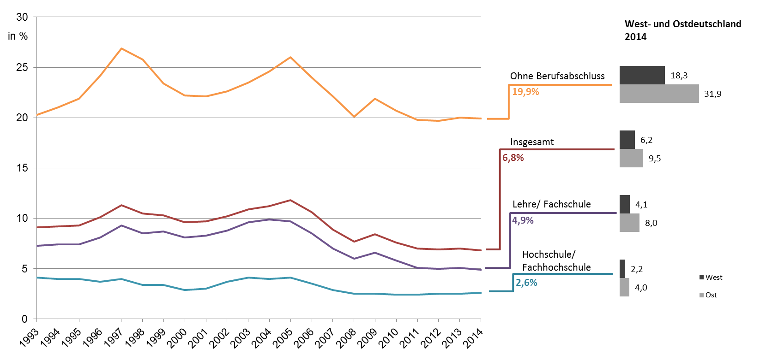

* Arbeitslose in Prozent aller zivilen Erwerbspersonen (ohne Auszubildende) gleicher Qualifikation; Erwerbstätige „ohne Angabe“ zum Berufsabschluss nach Mikrozensus je Altersklasse proportional auf alle Qualifikationsgruppen verteilt. ** Ab 2011 revidierte Daten für Erwerbstätige auf Grundlage des Zensus 2011. *** Hochschule/Fachhochschule einschließlich Verwaltungsfachhochschulen. Quelle: IAB, Qualifikationsspezifische Arbeitslosenquoten (16.06.2015)

Abb. F4-5web
Zurück zum Inhalt
Abb. F4-5web: Fächerstrukturquoten* im Erststudium bei Studienbeginn (Linien von 1975 bis 2015) und beim Studienabschluss (markierte Linien für die vier größten Fächergruppen von 1993 bis 2014)** (in %)

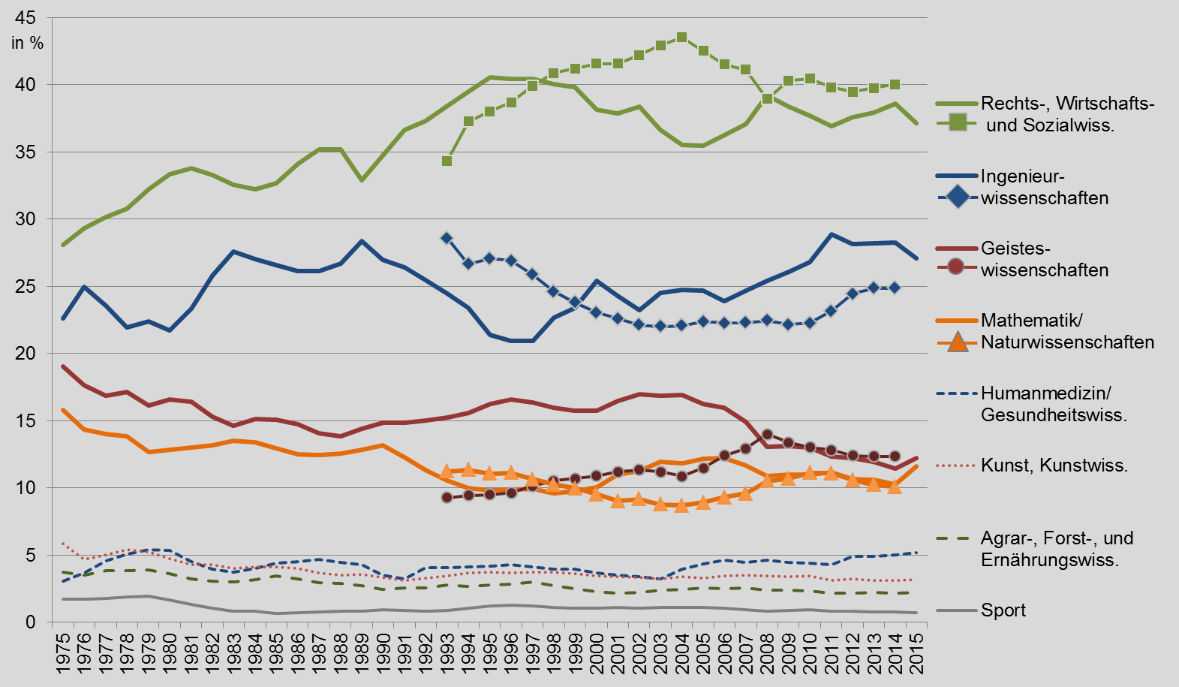

* Anteil der Fächergruppen in %. Verwendet wird die Fächergruppensystematik 2016 (vgl. Tab. F2-3A). ** Der Zeitversatz zwischen Studienbeginn und Studienende ist nicht berücksichtigt. Quelle: Statistische Ämter des Bundes und der Länder, Hochschulstatistik, Recherche in DZHW-ICE, eigene Berechnungen

